2021
Total recaudación por incremento de pisos (2012-2020)
 | Total | ZUAE | Eco-Eficiencia
2012 | $3,296,569.00 | $3,170,629.62 | $125,939.38
2013 | $4,421,505.67 | $3,206,265.13 | $1,215,240.54
2014 | $5,557,228.34 | $4,948,383.21 | $608,845.13
2015 | $4,726,413.35 | $3,875,678.73 | $850,734.62
2016 | $2,011,895.81 | $675,155.88 | $1,336,739.93
2017 | $2,929,025.42 | $1,052,340.37 | $1,876,685.05
2018 | $3,160,035.36 | $1,369,856.71 | $1,790,178.65
2019 | $1,148,222.11 | $918,167.71 | $230,054.40
2020 | $2,635,398.95 | $- | $2,635,398.95
2021

Esta hoja de cálculo tiene un resumen de la evolución de la recaudación correspondiente al incremento de pisos por suelo creado. Se ha solicitado información a las entidades colaboradoras sobre los proyectos que están en revisión y están aplicando al incremento de pisos por ZUAE y por Eco-Eficiencia, con la finalidad de tener un estimado de la cantidad de proyectos y potencial monto de recaudación para el 2020 y 2021 | Año | Total | ZUAE | Eco-Eficiencia
 | 2012 | $3,296,569.00 | $3,170,629.62 | $125,939.38
 | 2013 | $4,421,505.67 | $3,206,265.13 | $1,215,240.54
 | 2014 | $5,557,228.34 | $4,948,383.21 | $608,845.13
 | 2015 | $4,726,413.35 | $3,875,678.73 | $850,734.62
 | 2016 | $2,011,895.81 | $675,155.88 | $1,336,739.93
 | 2017 | $2,929,025.42 | $1,052,340.37 | $1,876,685.05
 | 2018 | $3,160,035.36 | $1,369,856.71 | $1,790,178.65
 | 2019 | $1,148,222.11 | $918,167.71 | $230,054.40
 | 2020 | $2,635,398.95 | $- | $2,635,398.95
 | 2021

Fórmula COD
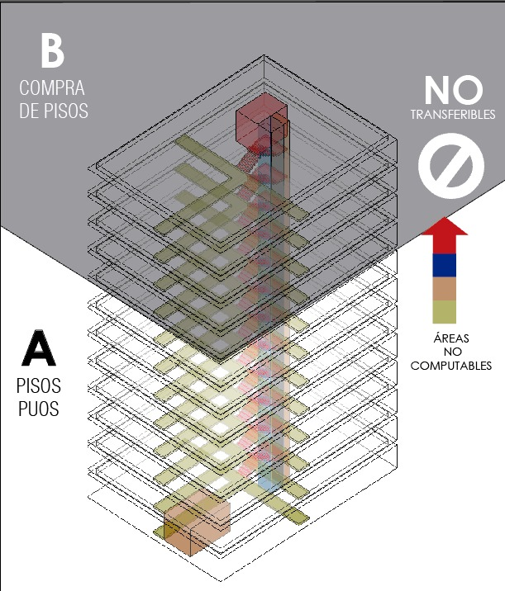

La zonificación define el aprovechamiento del suelo en función del COS TOTAL y de la altura medida en número de pisos. La LOOTUGS establece en el artículo 72 que la Concesión Onerosa de Derechos se genera por la autorización de un mayor aprovechamiento del suelo. Es de conocimiento general que un proyecto nunca llega a ocupar el 100% del COS TOTAL debido a la presencia de corredores, gradas, ductos, etc. Sin embargo, construir por encima del número de pisos establecido en el PUOS ya generar un mayor aprovechamiento del suelo, y por ende, se debe calcular la Concesión Onerosa de Derechos de acuerdo a la normativa vigente. Los metros cuadrados que no se ocupan en el COS TOTAL no pueden ser transferidos de forma gratuita a pisos adicionales por encima de la altura establecida en el PUOS

Costos
Costos de un proyecto edificatorio: 18 pisos - AIVA 2210
 | COD | Costos indirectos | Costo terreno | Costos directos
 | 663000 | 1974014.0171 | 2490010 | 7825943.304
Incremento del 50% - de 12 a 18 pisos - AIVA 2210
 |  | Normativa vigente | Reducción de COD en 30% | Reducción de COD en 50% | Reducción de COD en 70%
 | PISOS PUOS | 50% INCREMENTO DE PISOS | 50% INCREMENTO DE PISOS | 50% INCREMENTO DE PISOS | 50% INCREMENTO DE PISOS | 0.42
 |  | Factor de Ajuste: 0.6 | Factor de Ajuste: 0.42 | Factor de Ajuste: 0.3 | Factor de Ajuste: 0.18 | 0.18
 | 12 PISOS | 18 PISOS |  | 18 PISOS | 18 PISOS
Área terreno | 1000 | 1000 |  |  |  |  |  | COD | $663,000.00 | 5%
COS TOTAL | 600% | 900% |  |  |  |  |  | Costos indirectos | $1,974,014.02 | 15%
ÁREA COS TOTAL | 6000 | 9000 |  |  |  |  |  | Costo terreno | $2,490,010.00 | 19%
Área útil incrementada (excedente de PUOS - Aue) | 0 | 3000 |  |  |  |  |  | Costos directos | $7,825,943.30 | 60%
Costo del terreno | $2,490,010.00 | $2,490,010.00
Concesión Onerosa de Derechos | $- | $663,000.00 | $464,100.00 | $331,500.00 | $198,900.00
Costo directos (CD) | $4,720,680.00 | $7,825,943.30 |  |  |  | $2,347,782.99 | Mano de obra
Costos Indirectos (CI) | $1,295,880.01 | $1,974,014.02 |  |  |  | $464,100.00 | -30% | $198,900.00
TOTAL COSTOS (T+COD+CD+CI) | $8,506,570.01 | $12,952,967.32 |  |  |  | $331,500.00 | -50% | $331,500.00
Incidencia de COD en Total de Costos |  | 5.12% | 3.58% | 2.56% | 1.54% | $198,900.00 | -70% | $464,100.00

 | COD | Costos indirectos | Costo terreno | Costos directos
 | 429000 | 2031290.0971 | 2490010 | 8347672.8576
Incremento del 50% - de 16 a 24 pisos - AIVA 1430
 |  | Normativa vigente | Reducción de COD en 30% | Reducción de COD en 50% | Reducción de COD en 70%
 | PISOS PUOS | 50% INCREMENTO DE PISOS | 50% INCREMENTO DE PISOS | 50% INCREMENTO DE PISOS | 50% INCREMENTO DE PISOS
 |  | Factor de Ajuste: 0.6 | Factor de Ajuste: 0.42 | Factor de Ajuste: 0.3 | Factor de Ajuste: 0.18
 | 16 PISOS | 24 PISOS |  | 24 PISOS | 24 PISOS |  |  | COD | $429,000.00 | 3%
Área terreno | 1000 | 1000 |  |  |  |  |  | Costos indirectos | $2,031,290.10 | 15%
COS TOTAL | 640% | 960% |  |  |  |  |  | Costo terreno | $2,490,010.00 | 19%
ÁREA COS TOTAL | 6400 | 9600 |  |  |  |  |  | Costos directos | $8,347,672.86 | 63%
Área útil incrementada (excedente de PUOS - Aue) | 0 | 3200
Costo del terreno | $2,490,010.00 | $2,490,010.00
Concesión Onerosa de Derechos | $- | $429,000.00 | $300,300.00 | $214,500.00 | $128,700.00
Costo directos (CD) | $5,035,392.00 | $8,347,672.86 |  |  |  | $2,504,301.86 | Mano de obra
Costos Indirectos (CI) | $1,333,480.01 | $2,031,290.10 |  |  |  | $300,300.00 | -30% | $128,700.00
TOTAL COSTOS (T+COD+CD+CI) | $8,858,882.01 | $13,297,972.95 |  |  |  | $214,500.00 | -50% | $214,500.00
Incidencia de COD en Total de Costos |  | 3.23% | 2.26% | 1.61% | 0.97% | $128,700.00 | -70% | $300,300.00
 | COD | Costos indirectos | Costo terreno | Costos directos
 | 146000 | 1941498.2515 | 1201000 | 7741793.376
Incremento del 50% - de 12 a 18 pisos - AIVA 730
 |  | Normativa vigente | Reducción de COD en 30% | Reducción de COD en 50% | Reducción de COD en 70%
 | PISOS PUOS | 50% INCREMENTO DE PISOS | 50% INCREMENTO DE PISOS | 50% INCREMENTO DE PISOS | 50% INCREMENTO DE PISOS
 |  | Factor de Ajuste: 0.4 | Factor de Ajuste: 0.28 | Factor de Ajuste: 0.2 | Factor de Ajuste: 0.12 | 0.12
 | 12 PISOS | 18 PISOS |  | 18 PISOS | 18 PISOS | 0.28 |  | COD | $146,000.00 | 1%
Área terreno | 1000 | 1000 |  |  |  |  |  | Costos indirectos | $1,941,498.25 | 18%
COS TOTAL | 600% | 900% |  |  |  |  |  | Costo terreno | $1,201,000.00 | 11%
ÁREA COS TOTAL | 6000 | 9000 |  |  |  |  |  | Costos directos | $7,741,793.38 | 70%
Área útil incrementada (excedente de PUOS - Aue) | 0 | 3000
Costo del terreno | $1,201,000.00 | $1,201,000.00
Concesión Onerosa de Derechos | $- | $146,000.00 | $102,200.00 | $73,000.00 | $43,800.00
Costo directos (CD) | $4,669,920.00 | $7,741,793.38 |  |  |  | $2,322,538.01 | mano de obra
Costos Indirectos (CI) | $1,274,534.40 | $1,941,498.25 |  |  |  | $102,200.00 | -30% | $43,800.00
TOTAL COSTOS (T+COD+CD+CI) | $7,145,454.40 | $11,030,291.63 |  |  |  | $73,000.00 | -50% | $73,000.00
Incidencia de COD en Total de Costos |  | 1.32% | 0.93% | 0.66% | 0.40% | $43,800.00 | -70% | $102,200.00

